Instructions
Website Project Manager Checklist - Instructions | Client Domain
 | Domain
Google Maps Place ID: Use the Place ID Finder – https://developers.google.com/maps/documentation/javascript/examples/places-placeid-finder | Client ID
 | Client Name
 | Drive Folder ID
 | Farbe - Primary
Farben | Farbe - Primary Vordergrund (Schriftfarbe)
Nutze den folgenden Link um 3 Farben zu erstellen für Primary, Secondary und Accent. | Farbe - Secondary
https://www.hslpicker.com/#d9127c33 | Farbe - Accent
 | Hero Button 1 Text
Primary wird für den Button und die H1 verwendet | Hero Button 1 Link
Unter anderem wird Accent und Secondary für die Kacheln genutzt (siehe screenshot unten) | Hero Button 2 Text
 | Hero Button 2 Link
 | GA Tracking ID
 | Contact Email
 | Contact Telephone
 | Calendly Link
 | WhatsApp Number
 | Impressum - Firmenname
 | Impressum - Straße
 | Impressum - PLZ
 | Impressum - Ort
 | Impressum - Registergericht
 | Impressum - HRB Nummer
 | Impressum - UST-ID
 | Impressum - Vertreten durch
 | Backlink Title
 | Backlink URL
Drive Folder ID | Google Maps Place ID
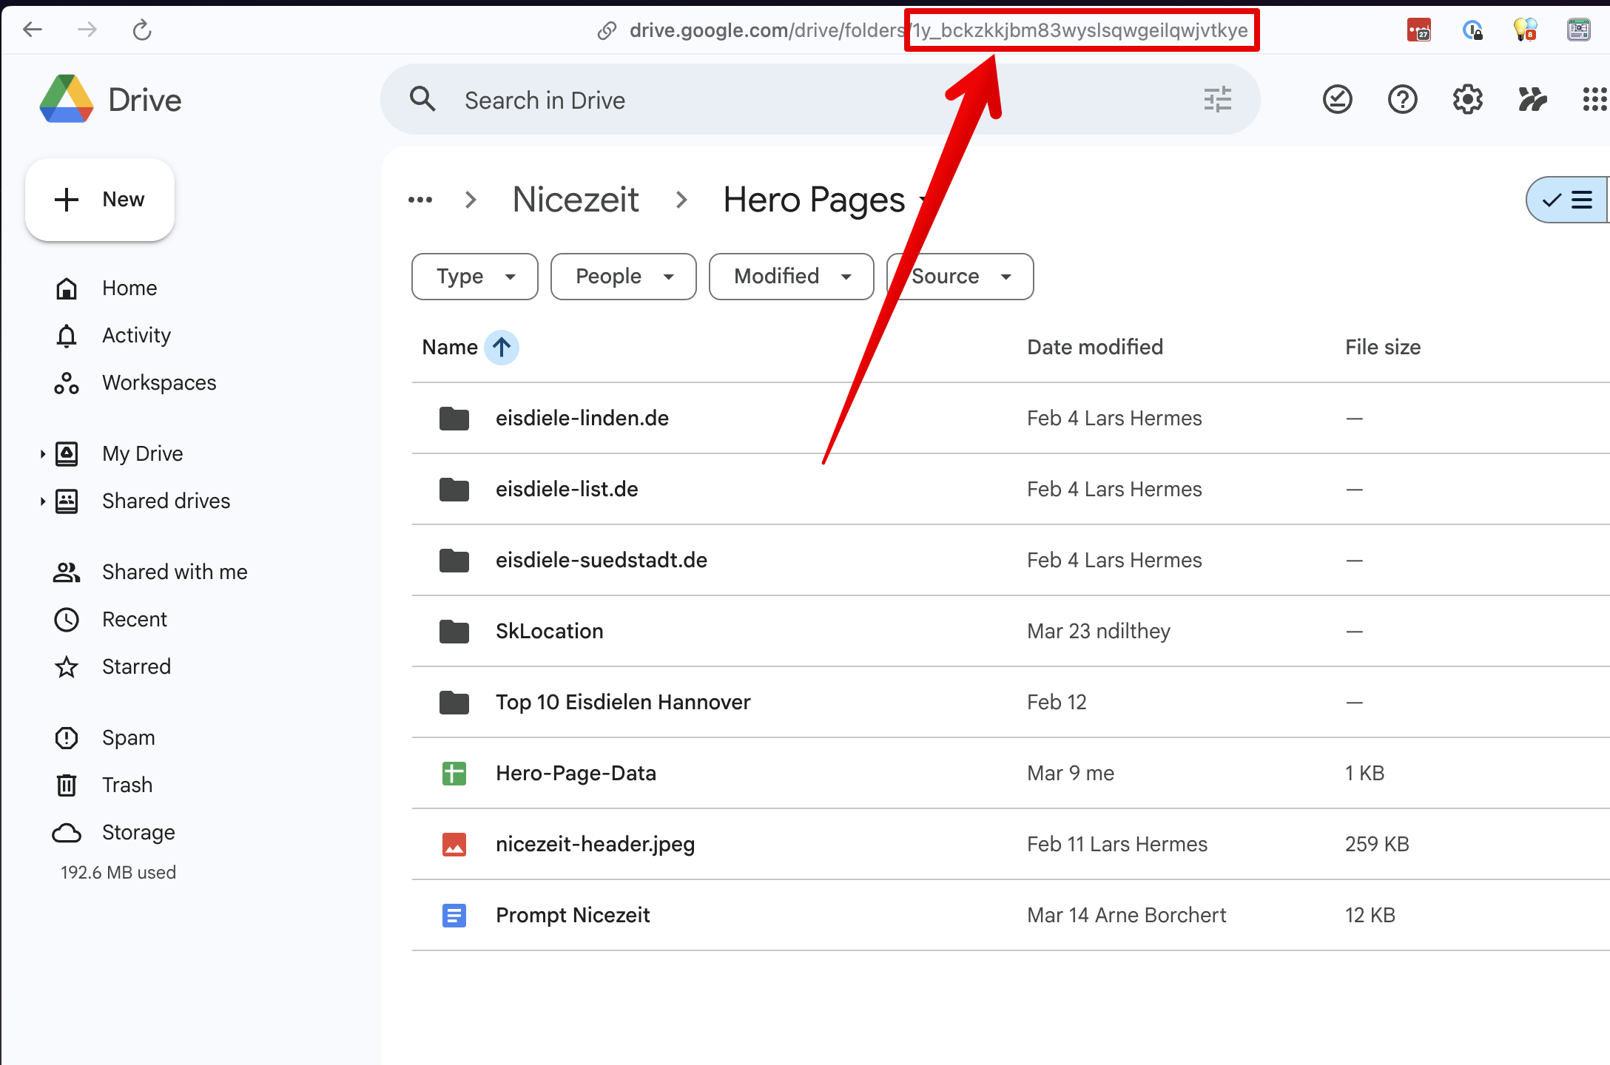
 | Languages
 | Facebook URL
 | Instagram URL

